2019_02_data
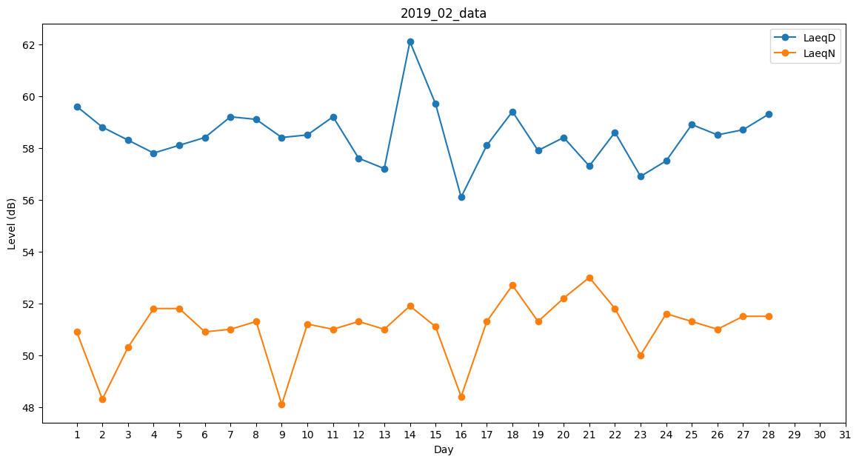
Day | LaeqD | LaeqN
1 | 59.6 | 50.9
2 | 58.8 | 48.3
3 | 58.3 | 50.3
4 | 57.8 | 51.8
5 | 58.1 | 51.8
6 | 58.4 | 50.9
7 | 59.2 | 51
8 | 59.1 | 51.3
9 | 58.4 | 48.1
10 | 58.5 | 51.2
11 | 59.2 | 51
12 | 57.6 | 51.3
13 | 57.2 | 51
14 | 62.1 | 51.9
15 | 59.7 | 51.1
16 | 56.1 | 48.4
17 | 58.1 | 51.3
18 | 59.4 | 52.7
19 | 57.9 | 51.3
20 | 58.4 | 52.2
21 | 57.3 | 53
22 | 58.6 | 51.8
23 | 56.9 | 50
24 | 57.5 | 51.6
25 | 58.9 | 51.3
26 | 58.5 | 51
27 | 58.7 | 51.5
28 | 59.3 | 51.5

